data aset IKNB
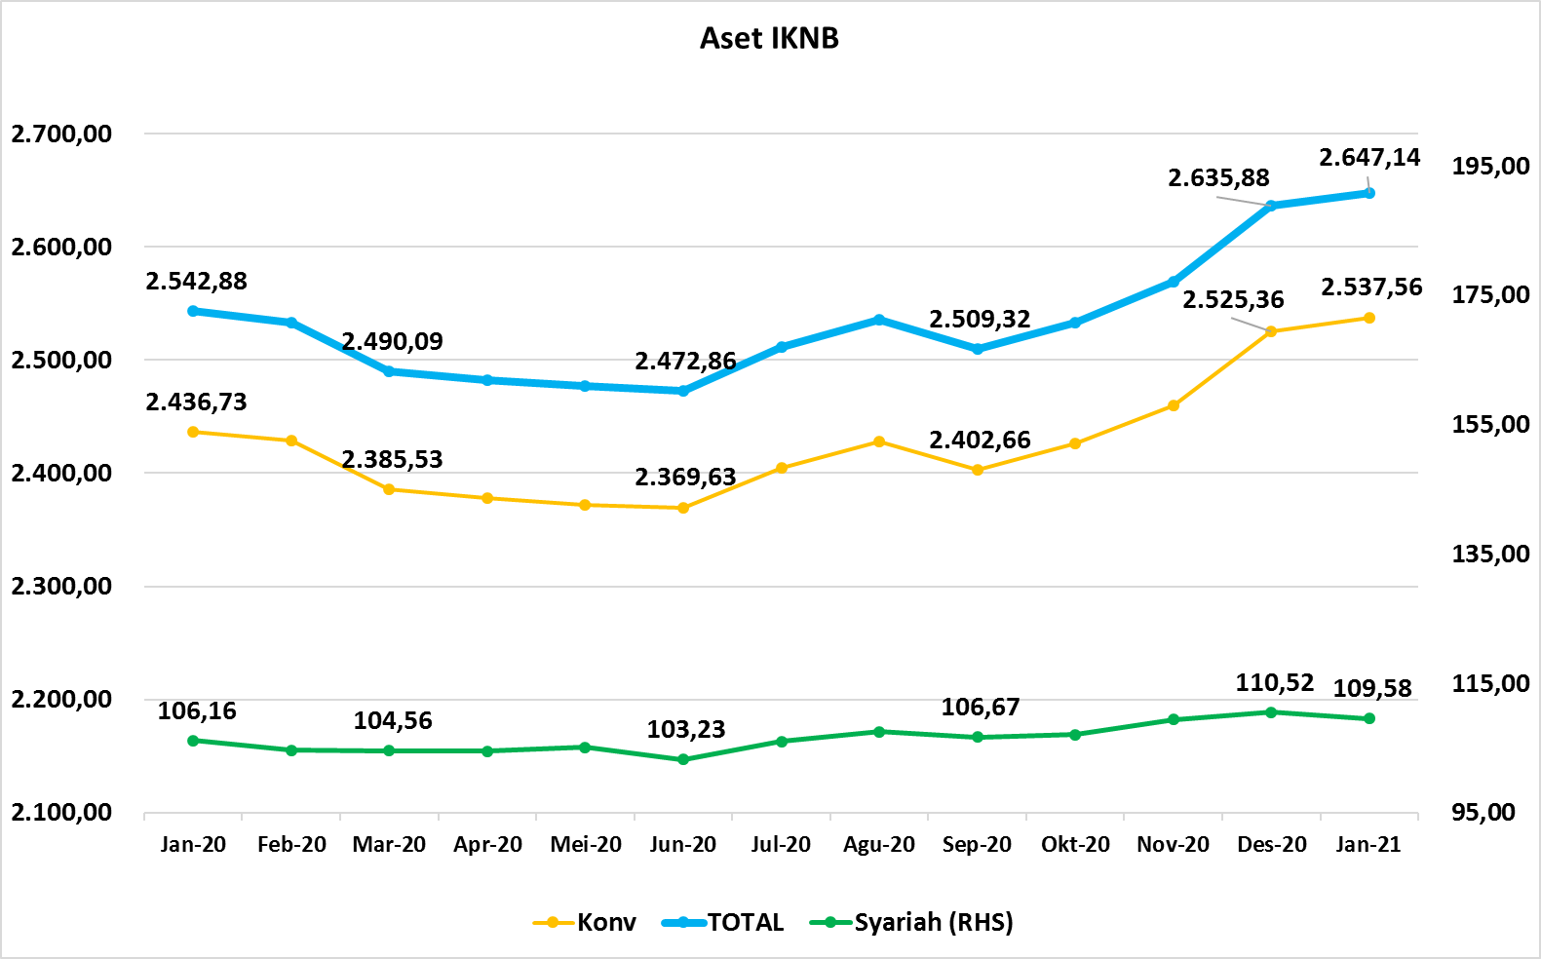
ASET INDUSTRI KEUANGAN NON BANK |  |  |  |  | ASET INDUSTRI KEUANGAN NON BANK

 |  |  | dalam triliun Rp |  |  |  |  | dalam miliar Rp
Komponen | Desember 2020 |  | Total |  | Komponen | Desember 2020 |  | Total
 | Konvensional | Syariah |  |  |  | Konvensional | Syariah
Asuransi | 1,424.21 | 44.08 | 1,468.29 |  | Asuransi | 1,424,208.58 | 44,084.38 | 1,468,292.96
Asuransi Jiwa | 546.92 | 35.84 | 582.76 |  | Asuransi Jiwa | 546,918.15 | 35,839.17 | 582,757.32
Asuransi Umum | 171.70 | 6.15 | 177.85 |  | Asuransi Umum | 171,699.05 | 6,146.26 | 177,845.32
Reasuransi | 28.75 | 2.10 | 30.85 |  | Reasuransi | 28,753.84 | 2,098.95 | 30,852.79
Asuransi Wajib | 136.27 | - | 136.27 |  | Asuransi Wajib | 136,271.19 | - | 136,271.19
Asuransi Sosial (BPJS) | 540.57 | - | 540.57 |  | Asuransi Sosial (BPJS) | 540,566.34 | - | 540,566.34
Lembaga Pembiayaan | 566.65 | 22.06 | 588.71 |  | Lembaga Pembiayaan | 566,647.04 | 22,064.47 | 588,711.51
Perusahaan Pembiayaan | 434.15 | 15.29 | 449.45 |  | Perusahaan Pembiayaan | 434,152.69 | 15,294.50 | 449,447.19
Modal Ventura | 18.28 | 2.90 | 21.18 |  | Modal Ventura | 18,277.77 | 2,903.36 | 21,181.13
PP Infrastruktur | 114.22 | 3.87 | 118.08 |  | PP Infrastruktur | 114,216.59 | 3,866.60 | 118,083.19
Dana Pensiun | 313.81 | 2.06 | 315.87 |  | Dana Pensiun | 313,810.00 | 2,061.53 | 315,871.53
DPPK-PPMP | 167.33 | 0.60 | 167.93 |  | DPPK-PPMP | 167,330.00 | 600.41 | 167,930.41
DPPK-PPIP | 38.16 | 0.10 | 38.26 |  | DPPK-PPIP | 38,160.00 | 98.82 | 38,258.82
DPLK | 108.32 | 1.36 | 109.68 |  | DPLK | 108,320.00 | 1,362.30 | 109,682.30
LKK | 214.40 | 40.77 | 255.17 |  | LKK | 214,396.54 | 40,770.78 | 255,167.32
1. LPEI | 78.29 | 13.92 | 92.21 |  | 1. LPEI | 78,292.41 | 13,916.16 | 92,208.56
2. Pergadaian | 61.08 | 10.54 | 71.63 |  | 2. Pergadaian | 61,084.93 | 10,540.93 | 71,625.86
3. Lembaga Penjamin | 22.34 | 3.14 | 25.47 |  | 3. Lembaga Penjamin | 22,336.78 | 3,136.15 | 25,472.93
4. PT SMF (Persero) | 29.24 | 2.90 | 32.14 |  | 4. PT SMF (Persero) | 29,239.86 | 2,895.17 | 32,135.03
5. PT PNM (Persero) | 20.87 | 10.28 | 31.15 |  | 5. PT PNM (Persero) | 20,870.63 | 10,282.38 | 31,153.01
6. PT Danareksa (Persero) | 2.57 | - | 2.57 |  | 6. PT Danareksa (Persero) | 2,571.93 | - | 2,571.93
Jasa Penunjang | 13.88 | - | 13.88 |  | Jasa Penunjang | 13,883.09 | - | 13,883.09
Pialang Asuransi | 9.23 | - | 9.23 |  | Pialang Asuransi | 9,226.56 | - | 9,226.56
Pialang Reasuransi | 4.66 | - | 4.66 |  | Pialang Reasuransi | 4,656.53 | - | 4,656.53
LKM | 0.73 | 0.50 | 1.23 |  | LKM | 734.67 | 499.70 | 1,234.37
Fintech | 3.88 | 0.10 | 3.98 |  | Fintech | 3,884.84 | 96.36 | 3,981.20
TOTAL | 2,537.56 | 109.58 | 2,647.14 |  | TOTAL | 2,537,564.76 | 109,577.21 | 2,647,141.97

Keterangan :
Data aset LKM menggunakan data Empat bulanan periode Desember 2020.
Data aset Jasa Penunjang menggunakan data Semester II 2020
 |  |  |  | triliun Rp

Pelaku IKNB
JUMLAH PELAKU
INDUSTRI KEUANGAN NON BANK
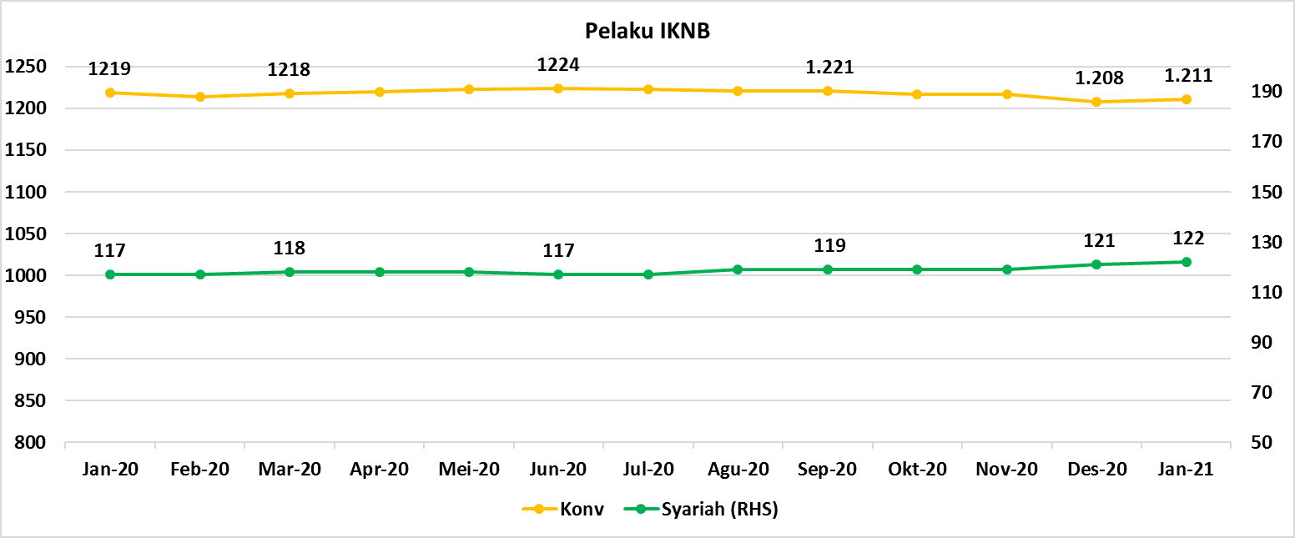
Komponen | Desember 2020 |  | Total
 | Konvensional | Syariah*
Asuransi | 135 | 13 | 148
Asuransi Jiwa | 52 | 7 | 59
Asuransi Umum | 72 | 5 | 77
Reasuransi | 6 | 1 | 7
Asuransi Wajib | 3 | 0 | 3
Asuransi Sosial (BPJS) | 2 | - | 2
Lembaga Pembiayaan | 229 | 9 | 238
Perusahaan Pembiayaan | 170 | 5 | 175
Modal Ventura | 57 | 4 | 61
PP Infrastruktur | 2 | 0 | 2
Dana Pensiun | 215 | 4 | 219
DPPK-PPMP | 148 | 2 | 150
DPPK-PPIP | 44 | 1 | 45
DPLK | 23 | 1 | 24
LKK | 120 | 5 | 125
1. LPEI | 1 | - | 1
2. Pergadaian | 96 | 3 | 99
Berizin | 65 | 2 | 67
Terdaftar dan sedang memproses izin | 31 | 1 | 32
3. Lembaga Penjamin | 20 | 2 | 22
4. PT SMF (Persero) | 1 | - | 1
5. PT PNM (Persero) | 1 | - | 1
6. PT Danareksa (Persero) | 1 | - | 1
Jasa Penunjang IKNB | 227 | - | 227
1. Perusahaan Pialang Asuransi | 159 | - | 159
2. Perusahaan Pialang Reasuransi | 42 | - | 42
3. Perusahaan Penilai Kerugian Asuransi | 26 | - | 26
LKM | 147 | 81 | 228
Izin Penuh | 139 | 81 | 220
Izin Bersyarat | 8 | - | 8
Fintech | 138 | 10 | 148
Berizin | 39 | 2 | 41
Terdaftar | 99 | 8 | 107
TOTAL | 1,211 | 122 | 1,333

Keterangan :
*Data Full Fledge Syariah

